Hoja3
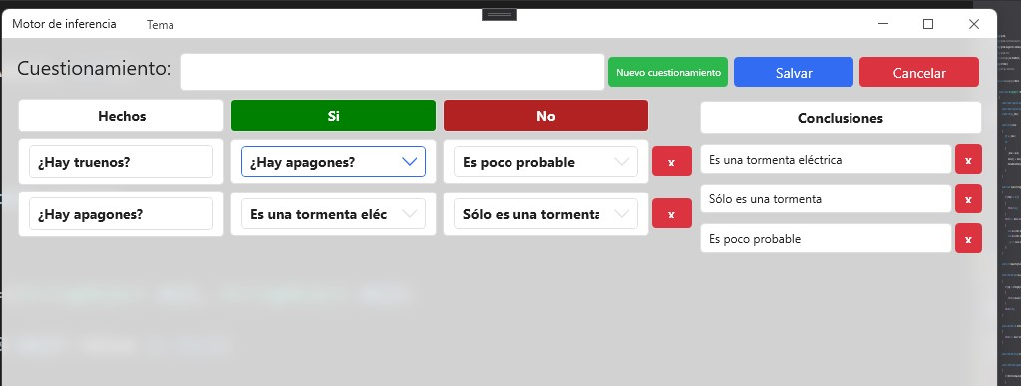

Hoja4
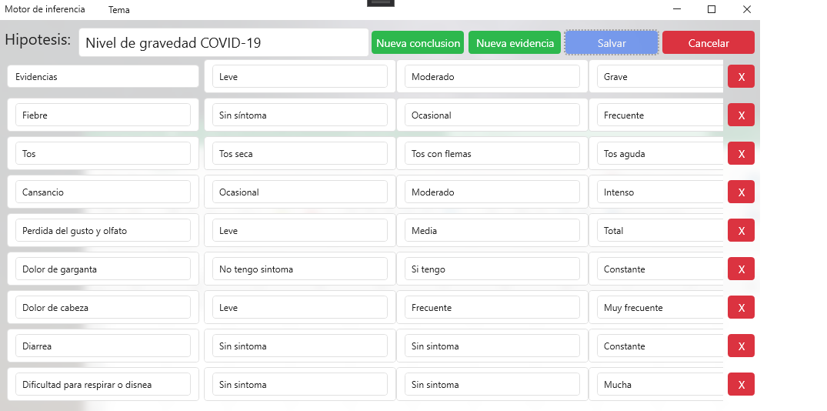
 | Postivo | Negativo

Nivel de gravedad COVID-19
Fiebre | Sin sintoma | Ocasional | Frecuente
Tos | Tos seca | Tos con flemas | Tos aguda
Cansancio | Ocasional | Moderado | Intenso
Perdida del gusto y olfato | Leve | Media | Total
Dolor de garganta | No tengo síntoma | Si tengo | Constante
Dolor de cabeza | Leve | Frecuente | Muy frecuente
Diarrea | Sin síntoma | Sin síntoma | Constante
Dificultad para respirar o disena | Sin síntoma | Sin síntoma | Mucha

